4. Insertar_Filas
PASOS A SEGUIR PARA INSERTAR Y ELIMINAR FILAS

1. Posicionen el cursor en la numeración de la izquierda, en el número donde quieran insertar una fila, dénle clic y se marcará toda la fila, como muestra la imagen siguiente:

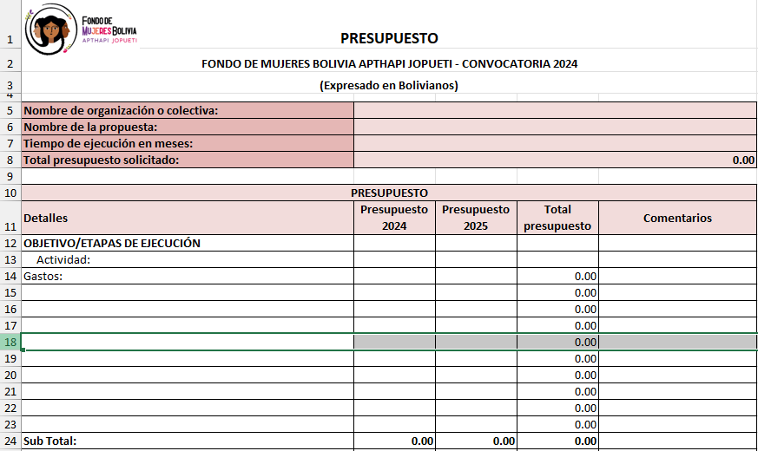

2. Dénle clic derecho donde se posicionaron y se abrirá la ventana con varias opciones, escojan "insertar".
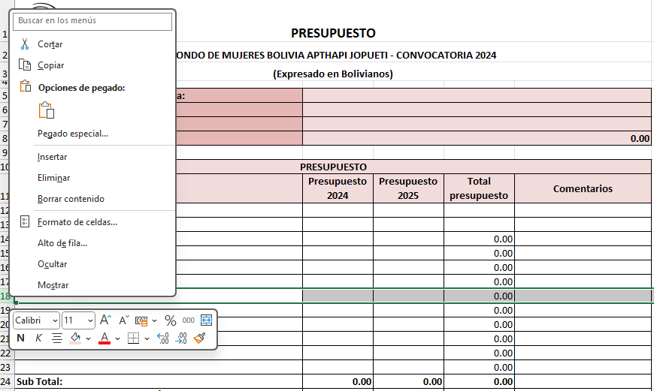

3. Tendrán otra fila, sin la fórmula en la columna: "Total".
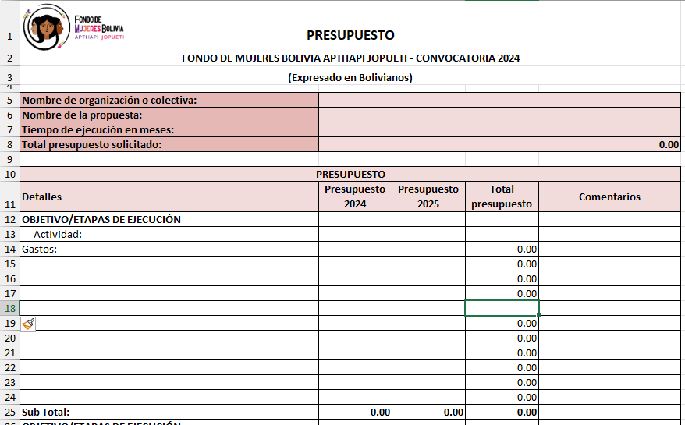

4. Por eso, deberán copiar la fórmula de la columna "Total" de la fila anterior, dando clic derecho y se abrirán las opciones, escojan "copiar" (o solo presionen "Ctrl C")
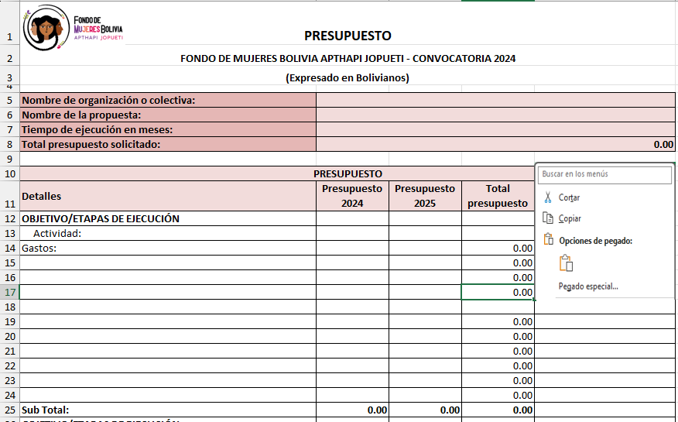

5. Dénle clic derecho en la celda donde quieres copiar la fórmula y aparecerán varias opciones, escojan "pegar" (o solo presionen "Ctrl V").
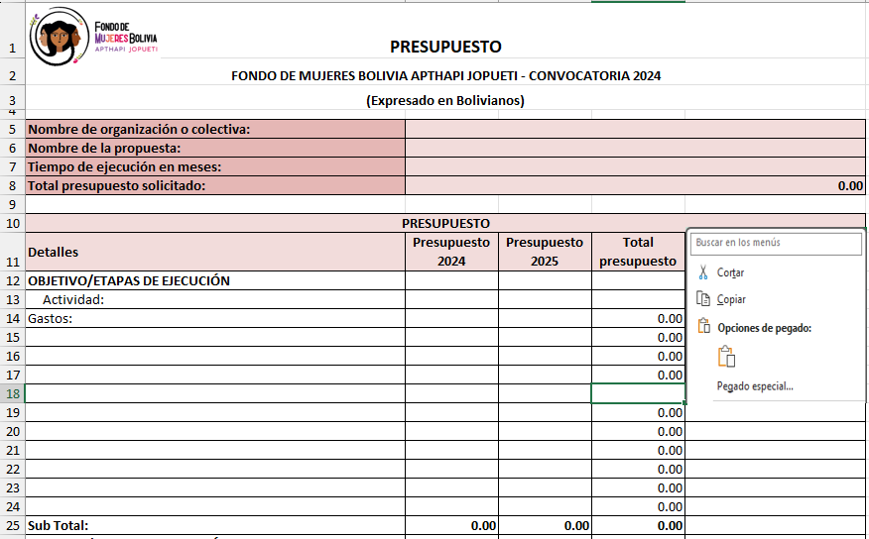

NOTAS:
1. Cuando necesiten eliminar filas sigan los pasos 1, 2 y 3 y escojan la opción "eliminar".
2. Revisen el rango de las sumas cuando hagan estas operaciones.

